主界面（程序需求）
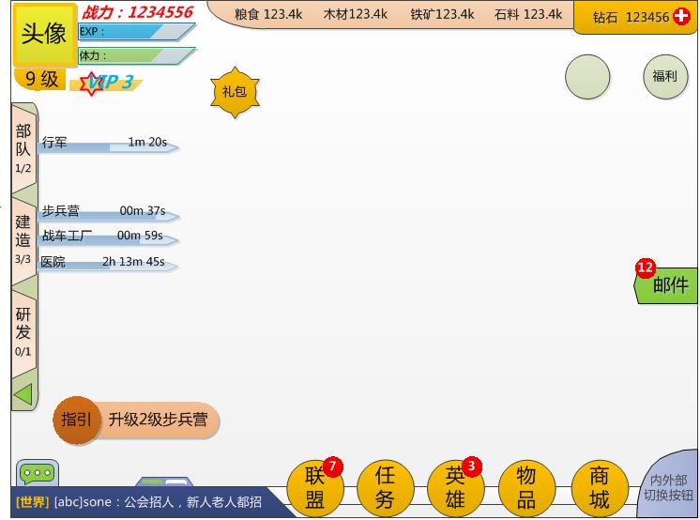
一、主界面
 | 游戏主界面分两部分：外部界面、内部界面 |  |  |  |  | 内部主界面示意图
 |  | 外部界面比内部界面多3个组件：坐标栏、世界地图按钮、城池方向指示器
 |  | 其他与内部界面没有区别
只进行信息显示
二、具体内容（DEMO期需要实现的内容）
 | 1.头像区域
 |  | 显示角色头像
 |  |  | 一个固定的头像显示
 |  |  | 头像框有点击反馈，tips提示：功能尚未开发，敬请期待
 |  | 显示战力
 |  |  | 显示战力：123456
 |  | 显示经验、体力
 |  |  | 两个进度条，分别显示EXP、体力，DEMO阶段固定，不进行实时变更
 |  | 显示等级、VIP等级
 |  |  | 等级显示为1，VIP等级显示为0
可以点击
 |  |  | VIP等级有点击反馈，tips提示：功能尚未开发，敬请期待

 | 2.资源显示栏
 |  | 在底框上显示4种基础资源信息，以“图标+数字”的形式显示
 |  | 数字的显示格式为：
 |  |  | 不足1000的—— 123
点击向左收起
 |  |  | 1k-1000k的——123.4k
 |  |  | 1m-1000m的——123.4m
 |  |  | 1b-1000b的——123.4b
世界/联盟频道小标签
绿色为选中
 |  |  | 注意：小数点后保留1位
 |  | 新账号每种资源默认发放100k

 |  | 钻石在一个单独的框内进行显示，格式与其他货币一样
 |  | 钻石框最右边，设置一个“+”按钮，有点击反馈，tips提示：功能尚未开发，敬请期待

聊天框显示区，可以左右拖动切换 世界/联盟 频道
 | 3.队列栏
 |  | 队列栏分三部分：部队、建造、研发
 |  | 每个部分的功能分为两部分：可点击按钮，队列进度显示条
 |  | 见右侧示意图中的标记

 |  | 队列栏的三个按钮，点开以后是三个队列的一级界面，DEMO期暂不实现，只做点击反馈和tips提示：功能尚未开发，敬请期待
 |  | 每个队列的进度需要显示出来，由 进度条+名称+时间显示组成
 |  |  | 名称+时间显示的格式为：步兵营（队列名称，在界面上左对齐） 1h 59m 59s（剩余时间，在界面上右对齐）

 |  |  | 各队列的显示名称不同：
 |  |  |  | 部队队列
 |  |  |  |  | 行军、返回、采集
 |  |  |  | 建造队列
 |  |  |  |  | 显示当前正在建造的建筑名称
 |  |  |  | 研发队列
 |  |  |  |  | 显示正在研发的科技名称

 | 4.功能按钮区
 |  | 右下角的功能按钮区，除 内外部切换 按钮，其他的DEMO阶段都不实现，只做点击反馈，tips提示：功能尚未开发，敬请期待
 |  | 点击 内外部切换 按钮，在内/外部地图切换

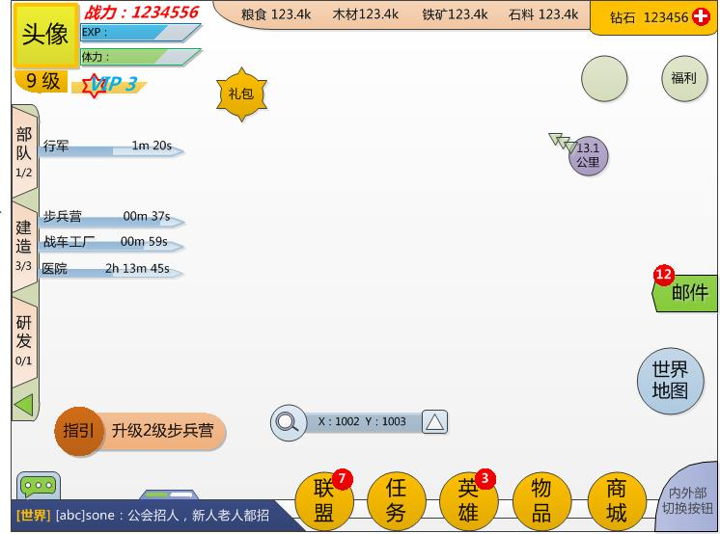
 | 5.聊天部分
 |  | 聊天部分目前只摆放不实现，聊天框内显示：[系统]欢迎来到我们的游戏世界 |  |  |  | 外部主界面示意图
 |  | 默认显示在左边的世界频道，不实现拖动
 |  | 抽屉式拖出按钮也暂不实现，只做点击反馈，tips提示：功能尚未开发，敬请期待

 | 6.坐标
 |  | 坐标部分包括：当前坐标显示、坐标搜索、坐标收藏夹
 |  | 目前只实现坐标显示，其他两个功能做点击反馈和tips提示
 |  | 坐标显示格式为：X：1234 Y：1234

箭头指向自己城池方向
内部显示距离
 | 7.城池方位指示器
 |  | 当我的城池不在屏幕范围内时，方向指示器出现
 |  | 箭头指向我的城池的方向，圆圈内显示距离
 |  | 距离计算以当前屏幕中心点，到城池坐标位置为准
 |  | 距离以 200pt=1公里 进行换算，并显示

 | 8.其他按钮
 |  | 指引
 |  |  | DEMO期不制作
 |  | 礼包
 |  |  | DEMO期不制作
 |  | 福利按钮
世界地图按钮，暂不实现
 |  |  | DEMO期不制作
 |  | 邮件
 |  |  | 点击有反馈，Tips提示：功能暂未开发，敬请期待
 |  | 世界地图按钮
 |  |  | 点击有反馈，Tips提示：功能暂未开发，敬请期待

坐标显示
搜索和收藏夹功能暂不实现

UI资源需求
13.5种资源小图标
1
2.
12.
14.
3.
资源需求：
 | 头像框部分
 |  | 1.头像框+头像图片
 |  |  | 固定图片
4.
5.
 |  | 2“.战力：123456”字样
 |  |  | 美术字
7.
6.
 |  | 3.进度条框+进度条（两种配色）
8.
23.
 |  |  | 固定图片
22.
 |  | 4.等级框
 |  |  | 固定图片
 |  | 5.“VIP 0”字样+低衬
 |  |  | 美术字
 | 队列部分
 |  | 6.队列底框+向左小箭头
 |  |  | 固定底图
24.
 |  |  | 小箭头分两态：常规+点中
 |  | 7.队列按钮
 |  |  | 两态：常规+点中
 |  | 8.进度条
25.
 |  |  | 固定底框+填充进度条
 | 聊天框
 |  | 9.聊天框底
20.
 |  |  | 固定底图
19.
21.
 |  | 10.拉出按钮
 |  |  | 两态：常规+点中
 |  | 11.小标签
10.
17.
18.
 |  |  | 底图+选中色/未选中色
11.
16.
 | 货币栏
9.
 |  | 12.货币栏底框
 |  |  | 固定底图
 |  | 13.5种资源小图标
 |  |  | 具体图标待定
 |  | 14.钻石底框
 |  |  | 固定底图
 |  | 15.“+”号小按钮
 |  |  | 固定按钮
 | 功能按钮区
 |  | 16.底衬
 |  |  | 固定底图
 |  | 17.功能按钮
 |  |  | 两态：常规+点中
 |  | 18.内外部切换按钮
 |  |  | 两态：常规+点中
 | 坐标显示区
 |  | 19.坐标显示框
 |  |  | 固定底图
 |  | 20.搜索按钮
 |  |  | 两态：常规+点中
 |  | 21.收藏夹按钮
 |  |  | 两态：常规+点中
 | 方向指示器
 |  | 22.距离显示框
 |  |  | 固定圆形底框
 |  | 23.方向指示箭头
 |  |  | 固定图片
 | 其他按钮
 |  | 24.邮件拉出按钮
 |  |  | 两态：常规+点中
 |  | 25.世界地图按钮
 |  |  | 两态：常规+点中

